Sheet1
Scene No. | 2
Quest Title | 莫古的假牙
Quest Log | 回复莫古
Map No. | 78
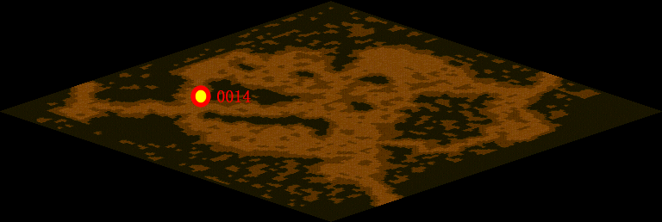
NPC No. | 14
Condition
Dialog | 假牙……啊……我想想……我这个人没什么大毛病，就是有一点点健忘……噢！对了，我记起来了，我好像是拿过一副假牙，准备给莫古爷爷送去，但是……后来我迷路了，我在这里兜兜转转……快一年了！假牙……我也丢了！
Select
Result | 1 : Scene 0003,

NPC No. | 2
Condition
Dialog | 阿依卡说知道莫古爷爷住在哪里，很热情的要帮我把假牙送给莫古爷爷。你去问问她吧！
Select | 1：确定
Result | 1 :关闭对话框

ScriptFile | Qlog-0045-002.scr
 | Q0014-0049-002.scr
 | Q0002-0049-002.scr

